Sheet1
附件2.本次项目鉴定费用报价单
序号 | 房屋名称 | 检验项目 | 地点 | 房屋类别 | 建筑面积 | 房屋图片 | 鉴定费用（元）
1 | 澳前林业站 | 结构安全性鉴定 | 澳前镇龙南村10号 | 2层石混结构 | 约200㎡
2 | 苏澳林业站 | 结构安全性鉴定 | 苏澳镇梧峰村梧井后厝120号 | 3层石混结构 | 约162㎡ | 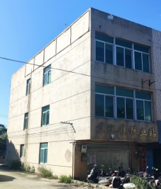
3 | 大练林业站 | 结构安全性鉴定 | 大练乡立新村东澳98号 | 2层石结构 | 约130㎡
合计包干总价（元）：（大写） |  |  |  |  | 合计包干总价（元）：（小写）
报价单位：（公章） |  |  |  |  | 联系人：
 |  |  |  |  | 联系电话：

